상품제안서
엑티몬 15W 고속 맥세이프 무선 충전 패드 | 상품코드: F32797

 |  |  |  |  |  |  | 02-412-0044 | www.easy1.co.kr
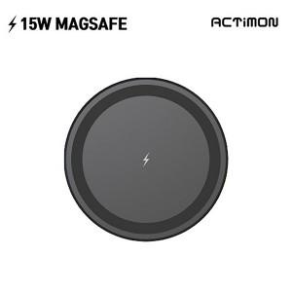

【상세/제작정보】

【인쇄/포장옵션】 | 레이저, 컬러필름인쇄 / 포장지포장

【공급단가】 | 수량 | 100~ | 300~ | 500~ | 1,000~ | 3,000~
*VAT별도 | 단가 | 3,770원 | 3,710원 | 3,620원 | 3,480원 | 3,330원

【상품 URL】 | https://www.easy1.co.kr:443/src/goods_detail.php?gdno=32797

